Hoja1
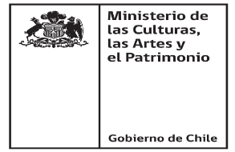

Programa Apoyo a Organizaciones Culturales Colaboradoras Convocatoria 2021

Nombre Proyecto
Folio Proyecto

Organizaciones intergrantes de la Red

Razón Social de la Persona Jurídica integrante de la Red | Nombre de Fantasía | Rut Organización | Nombre Representante Legal | Rut Representante Legal | Tipo de Persona Jurídica | Con o sin fines de lucro | Dominio Artístico | Cuenta con espacio de exibición | Año de Constitución | Domicilio | Región | Comuna

